Plan de ventas
PRECIOS
 |  |  |  |  |  | Supermercados |  |  |  | Distribuidores
COD | Producto |  | Peso [gr] | Linea | Costo MP/kg | $/kg | $/u | $/u sugerido | Margen | $/kg | $/u | $/u sugerido | Margen
A03 | Galletitas símil chocolinas |  | 150 | Clasicas | 1,499 | 8,127 | 1,220 | 2,067 | 442% | 9,346 | 1,410 | 2,764 | 523%
A06 | Bizcochos sabor queso |  | 150 | Clasicas | 975 | 7,989 | 1,200 | 2,033 | 719% | 9,187 | 1,380 | 2,705 | 842%
A08 | Polvorones |  | 150 | Clasicas | 1,959 | 7,989 | 1,200 | 2,033 | 308% | 9,187 | 1,380 | 2,705 | 369%
B03 | Budines free |  | 180 | Free | 3,799 | 11,296 | 2,040 | 3,456 | 197% | 12,990 | 2,340 | 4,587 | 242%
A02 | Galletitas símil chocolinas free |  | 150 | Free | 1,723 | 9,102 | 1,370 | 2,321 | 428% | 10,467 | 1,580 | 3,097 | 508%
A07 | Polvorones free |  | 150 | Free | 2,253 | 8,948 | 1,350 | 2,287 | 297% | 10,290 | 1,550 | 3,038 | 357%
A05 | Bizcochos sabor queso free |  | 150 | Free | 975 | 7,989 | 1,200 | 2,033 | 719% | 9,187 | 1,380 | 2,705 | 842%
A01 | Chocolate con chips picante |  | 150 | Gourmet | 1,776 | 9,590 | 1,440 | 2,439 | 440% | 11,028 | 1,660 | 3,254 | 521%
A04 | Pepas chocolate y batata |  | 150 | Gourmet | 2,405 | 7,935 | 1,200 | 2,033 | 230% | 9,125 | 1,370 | 2,685 | 279%
B01 | Pan de molde |  | 400 | Panificados | 3,034 | 9,000 | 3,600 | 6,098 | 197% | 10,350 | 4,140 | 8,115 | 241%
B02 | Budines |  | 180 | Panificados | 3,799 | 11,296 | 2,040 | 3,456 | 197% | 12,990 | 2,340 | 4,587 | 242%

 |  |  | Ventas # con 5,27% de mercado
COD | Producto | Peso | Cantidad [u] | $ super | % distr
A01 | Chocolate con chips picante 150gr. | 150 | 400,000 | 1,440 | 1,660
A02 | Galletitas símil chocolinas free 150gr. | 150 | 52,000 | 1,370 | 1,580
A03 | Galletitas símil chocolinas 150gr. | 150 | 121,334 | 1,220 | 1,410
A04 | Pepas chocolate y batata 150gr. | 150 | 373,334 | 1,200 | 1,370
A05 | Bizcochos sabor queso free 150gr. | 150 | 52,000 | 1,200 | 1,380
A06 | Bizcochos sabor queso 150gr. | 150 | 121,334 | 1,200 | 1,380
A07 | Polvorones free 150gr. | 150 | 90,000 | 1,350 | 1,550
A08 | Polvorones 150gr. | 150 | 210,000 | 1,200 | 1,380
B01 | Pan de molde 400gr. | 400 | 175,000 | 3,600 | 4,140
B02 | Budines vainilla/cítricos 180gr. | 180 | 466,667 | 2,040 | 2,340
B03 | Budines chocolate 180gr. | 180 | 200,000 | 2,040 | 2,340
 | TOTAL |  | 2,261,669 | 17,860 | 20,530

 |  |  |  | [Miles de unidades] | [Miles de unidades] | [Miles de unidades] | [Miles de unidades] | [Miles de unidades] | [Miles de unidades] | [Miles de unidades] | [Miles de unidades] | [Miles de unidades] | [Miles de unidades] |  |  |  | [kg] | [kg] | [kg] | [kg] | [kg] | [kg] | [kg] | [kg] | [kg] | [kg]
COD | Producto | Peso | Linea | Año 1 | Año 2 | Año 3 | Año 4 | Año 5 | Año 6 | Año 7 | Año 8 | Año 9 | Año 10
A01 | Chocolate con chips picante 150gr. | 150 | Gourmet | 350 | 400 | 424 | 450 | 477 | 511 | 548 | 587 | 629 | 673
A02 | Galletitas símil chocolinas free 150gr. | 150 | Free | 46 | 52 | 55 | 59 | 62 | 66 | 71 | 76 | 82 | 88
A03 | Galletitas símil chocolinas 150gr. | 150 | Clásicas | 106 | 121 | 129 | 137 | 145 | 155 | 166 | 178 | 191 | 204
A04 | Pepas chocolate y batata 150gr. | 150 | Gourmet | 327 | 373 | 396 | 420 | 446 | 477 | 511 | 548 | 587 | 629
A05 | Bizcochos sabor queso free 150gr. | 150 | Free | 46 | 52 | 55 | 59 | 62 | 66 | 71 | 76 | 82 | 88
A06 | Bizcochos sabor queso 150gr. | 150 | Clásicas | 106 | 121 | 129 | 137 | 145 | 155 | 166 | 178 | 191 | 204
A07 | Polvorones free 150gr. | 150 | Free | 79 | 90 | 95 | 101 | 107 | 115 | 123 | 132 | 141 | 152
A08 | Polvorones 150gr. | 150 | Clásicas | 184 | 210 | 223 | 236 | 251 | 269 | 288 | 308 | 330 | 354
B01 | Pan de molde 400gr. | 400 | Panificados | 153 | 175 | 186 | 197 | 209 | 224 | 240 | 257 | 275 | 295
B02 | Budines vainilla/cítricos 180gr. | 180 | Panificados | 408 | 467 | 495 | 525 | 557 | 597 | 639 | 685 | 733 | 786
B03 | Budines chocolate 180gr. | 180 | Free | 175 | 200 | 212 | 225 | 239 | 256 | 274 | 293 | 314 | 337
 | TOTAL |  |  | 1,979 | 2,262 | 2,399 | 2,545 | 2,700 | 2,892 | 3,098 | 3,318 | 3,555 | 3,808

 |  |  |  | [Tn] | [Tn] | [Tn] | [Tn] | [Tn] | [Tn] | [Tn] | [Tn] | [Tn] | [Tn]
COD | Producto | Peso | Linea | Año 1 | Año 2 | Año 3 | Año 4 | Año 5 | Año 6 | Año 7 | Año 8 | Año 9 | Año 10 | Ponderacion
A01 | Chocolate con chips picante 150gr. | 150 | Gourmet | 53 | 60 | 64 | 68 | 72 | 77 | 82 | 88 | 94 | 101 | 28.2% |  | 133
A02 | Galletitas símil chocolinas free 150gr. | 150 | Free | 7 | 8 | 8 | 9 | 9 | 10 | 11 | 11 | 12 | 13 | 3.7% |  | 78
A03 | Galletitas símil chocolinas 150gr. | 150 | Clásicas | 16 | 18 | 19 | 20 | 22 | 23 | 25 | 27 | 29 | 31 | 8.5% |  | 78
A04 | Pepas chocolate y batata 150gr. | 150 | Gourmet | 49 | 56 | 59 | 63 | 67 | 72 | 77 | 82 | 88 | 94 | 26.3% |  | 170
A05 | Bizcochos sabor queso free 150gr. | 150 | Free | 7 | 8 | 8 | 9 | 9 | 10 | 11 | 11 | 12 | 13 | 3.7%
A06 | Bizcochos sabor queso 150gr. | 150 | Clásicas | 16 | 18 | 19 | 20 | 22 | 23 | 25 | 27 | 29 | 31 | 8.5%
A07 | Polvorones free 150gr. | 150 | Free | 12 | 14 | 14 | 15 | 16 | 17 | 18 | 20 | 21 | 23 | 6.3%
A08 | Polvorones 150gr. | 150 | Clásicas | 28 | 32 | 33 | 35 | 38 | 40 | 43 | 46 | 50 | 53 | 14.8% | 100.0% | 137
B01 | Pan de molde 400gr. | 400 | Panificados | 61 | 70 | 74 | 79 | 84 | 90 | 96 | 103 | 110 | 118 | 36.8%
B02 | Budines vainilla/cítricos 180gr. | 180 | Panificados | 74 | 84 | 89 | 95 | 100 | 107 | 115 | 123 | 132 | 141 | 44.2%
B03 | Budines chocolate 180gr. | 180 | Free | 32 | 36 | 38 | 41 | 43 | 46 | 49 | 53 | 57 | 61 | 18.9% | 100.0%
 | TOTAL |  |  | 353 | 403 | 428 | 453 | 481 | 515 | 552 | 591 | 633 | 679 | 200%

 |  |  |  | [ARS MM] | [ARS MM] | [ARS MM] | [ARS MM] | [ARS MM] | [ARS MM] | [ARS MM] | [ARS MM] | [ARS MM] | [ARS MM]
COD | Producto | Peso | Linea | Año 1 | Año 2 | Año 3 | Año 4 | Año 5 | Año 6 | Año 7 | Año 8 | Año 9 | Año 10
A01 | Chocolate con chips picante 150gr. | 150 | Gourmet | 543 | 620 | 658 | 698 | 740 | 793 | 849 | 910 | 974 | 1,044
A02 | Galletitas símil chocolinas free 150gr. | 150 | Free | 67 | 77 | 81 | 86 | 92 | 98 | 105 | 113 | 121 | 129 |  |  | Grupo | Año 1 | Año 2 | Año 3 | Año 4 | Año 5 | Año 6 | Año 7 | Año 8 | Año 9 | Año 10
A03 | Galletitas símil chocolinas 150gr. | 150 | Clásicas | 140 | 160 | 169 | 180 | 190 | 204 | 219 | 234 | 251 | 269 |  |  | Gourmet | 102 | 116 | 123 | 131 | 138 | 148 | 159 | 170 | 182 | 195
A04 | Pepas chocolate y batata 150gr. | 150 | Gourmet | 420 | 480 | 509 | 540 | 573 | 613 | 657 | 704 | 754 | 808 |  |  | Free | 57 | 65 | 69 | 73 | 78 | 83 | 89 | 96 | 102 | 110
A05 | Bizcochos sabor queso free 150gr. | 150 | Free | 59 | 67 | 71 | 75 | 80 | 86 | 92 | 98 | 105 | 113 |  |  | Clásicas | 59 | 68 | 72 | 76 | 81 | 87 | 93 | 100 | 107 | 114
A06 | Bizcochos sabor queso 150gr. | 150 | Clásicas | 137 | 157 | 166 | 176 | 187 | 200 | 214 | 230 | 246 | 264 |  |  | Panificados | 135 | 154 | 163 | 173 | 184 | 197 | 211 | 226 | 242 | 259
A07 | Polvorones free 150gr. | 150 | Free | 114 | 131 | 138 | 147 | 156 | 167 | 179 | 191 | 205 | 220
A08 | Polvorones 150gr. | 150 | Clásicas | 237 | 271 | 287 | 305 | 323 | 346 | 371 | 397 | 426 | 456 |  |  | Grupo | Año 1 | Año 2 | Año 3 | Año 4 | Año 5 | Año 6 | Año 7 | Año 8 | Año 9 | Año 10
B01 | Pan de molde 400gr. | 400 | Panificados | 593 | 677 | 718 | 762 | 808 | 866 | 928 | 994 | 1,064 | 1,140 |  |  | Gourmet | 102 | 116 | 123 | 131 | 138 | 148 | 159 | 170 | 182 | 195
B02 | Budines vainilla/cítricos 180gr. | 180 | Panificados | 894 | 1,022 | 1,084 | 1,150 | 1,220 | 1,307 | 1,400 | 1,500 | 1,606 | 1,721 |  |  | Free | 57 | 65 | 69 | 73 | 78 | 83 | 89 | 96 | 102 | 110
B03 | Budines chocolate 180gr. | 180 | Free | 383 | 438 | 465 | 493 | 523 | 560 | 600 | 643 | 688 | 737 |  |  | Clásicas | 59 | 68 | 72 | 76 | 81 | 87 | 93 | 100 | 107 | 114
 | TOTAL |  |  | 3,586 | 4,098 | 4,347 | 4,612 | 4,892 | 5,240 | 5,614 | 6,013 | 6,441 | 6,900 |  |  | Panificados | 135 | 154 | 163 | 173 | 184 | 197 | 211 | 226 | 242 | 259

Plan de ventas [ARS MM]
Proyección de crecimiento de ventas [kg]

 |  |  |  |  |  |  |  |  |  |  |  |  |  |  | Producto | Unidades | $
 |  |  |  |  |  |  |  |  |  |  |  |  |  |  | Budines 180gr. | 0 | 0
 |  |  |  |  |  |  |  |  |  |  |  |  |  |  | Pan de molde 400gr. | 118 | 1,140
 |  |  |  |  |  |  |  |  |  |  |  |  |  |  | Chocolate con chips picante 150gr. | 101 | 1,044
 |  |  |  |  |  |  |  |  |  |  |  |  |  |  | Pepas chocolate y batata 150gr. | 94 | 808
 |  |  |  |  |  |  |  |  |  |  |  |  |  |  | Budines free 180gr. | 0 | 0
 |  |  |  |  |  |  |  |  |  |  |  |  |  |  | Polvorones 150gr. | 53 | 456
 |  |  |  |  |  |  |  |  |  |  |  |  |  |  | Galletitas símil chocolinas 150gr. | 31 | 269
 |  |  |  |  |  |  |  |  |  |  |  |  |  |  | Bizcochos sabor queso 150gr. | 31 | 264
 |  |  |  |  |  |  |  |  |  |  |  |  |  |  | Polvorones free 150gr. | 23 | 220
 |  |  |  |  |  |  |  |  |  |  |  |  |  |  | Galletitas símil chocolinas free 150gr. | 13 | 129
 |  |  |  |  |  |  |  |  |  |  |  |  |  |  | Bizcochos sabor queso free 150gr. | 13 | 113

Plan de ventas [kg]
% unidades (año 10)
% facturación (año 10)

Proyección de ventas [kg]

Relaciones - Superficies
DIAGRAMA DE RELACIÓN - SUPERFICIES Y DIMENSIONAMIENTO

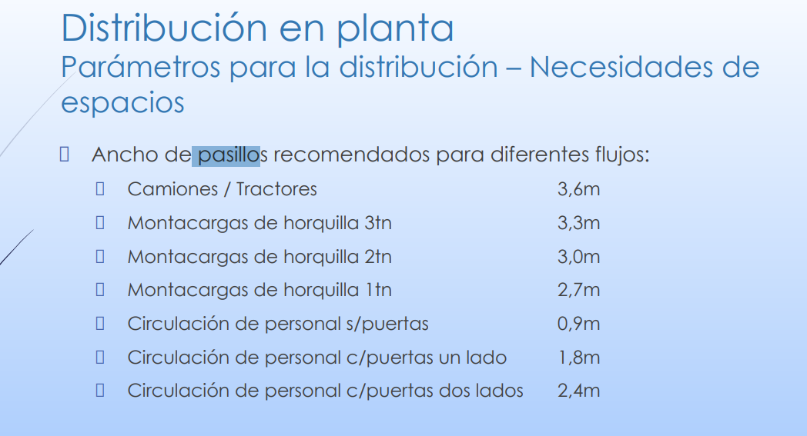
Nodo | Sección / área | Línea | Equipo | Requerimiento de servicios |  |  |  | Carga para el piso | Altura necesaria | Cantidad |  |  |  |  | Total
 |  |  |  | Corriente eléctrica | Aire comprimido | Gas | Residuos |  |  |  | Superficie maquinaria/sector [m2] | Lados de acceso (N) | Personal [m2] | Material [m2]
2 | Sección pesado | Ambas | Balanza de piso + puesto de micropesado | Si |  |  |  |  |  | 1.00 | #REF! | 3.00 | 3.00 | #REF! | #REF!
3 | Amasado | Galletitas | Amasadora doble Z | Si |  |  |  |  |  | 1.00 | 0.61 | 3.00 | 3.00 | 3.61 | 6.61
3 | Batido | Panificados | Batidora planetaria | Si |  |  |  |  |  | 1.00 | 0.67 | 3.00
4 | Formado G | Galletitas | Máquina rotativa RALEM 600 | Si |  |  |  |  |  | 1.00 | 1.62 | 1.00 | 1.00 | 2.62 | 3.62
5 | Horno túnel G | Galletitas | Horno túnel GD-BTOM10 | Si |  | Si |  |  |  | 1.00 | 7.80 | 2.00 | 2.00 | 9.80 | 11.80
6 | Enfriado G | Galletitas | Cinta continua dimensionada por caudal y residencia | Si |  |  |  |  |  | 1.00 | 5.60 | 3.00 | 3.00 | 8.60 | 11.60
7 | Envasado 1° G | Galletitas | Envasadora vertical + detector de metales | Si |  |  |  |  |  | 1.00 | 1.48 | 3.00 | 3.00 | 4.48 | 7.48
8 | Envasado 2° G | Galletitas | Mesa de trabajo para envasado | No |  |  |  |  |  | 1.00 | 0.96 | - | - | - | -
9 | Dosificado | Panificados | Dosificado | Si |  |  |  |  |  | 1.00 | 0.35 | 3.00 | 3.00 | 3.35 | 6.35
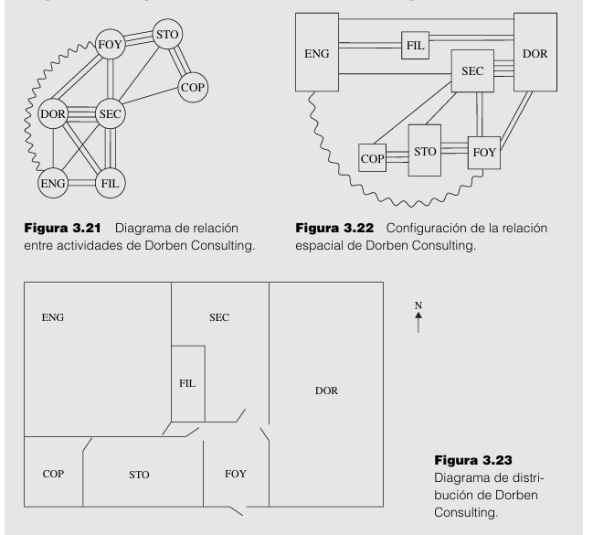
10 | Fermentado P/B | Panificados | Fermentador NKF-36RS | Si |  |  |  |  |  | 1.00 | 0.57 | 3.00 | 3.00 | 3.57 | 6.57
11 | Horneado P/B | Panificados | Horno rotativo SIGMA B-7090 | Si |  | Si |  |  |  | 2.00 | 1.94 | 2.00 | 2.00 | 3.94 | 5.94
12 | Enfriado P/B | Panificados | Sector de enfriamiento | No |  |  |  |  |  | 1.00 | 1.00 | - | #VALUE! | #VALUE! | #VALUE!
13 | Envasado 1° Panificados | Panificados | Envasadora KL-250SZ | Si |  |  |  |  |  | 1.00 | 3.94 | 4.00 | 4.00 | 7.94 | 11.94
14 | Envasado 2° Panificados | Panificados | Mesa de trabajo para envasado | No |  |  |  |  |  | 1.00 | 0.96 | 4.00 | 4.00 | 4.96 | 8.96
Superficie total |  |  |  |  |  |  |  |  |  |  |  |  |  |  | #REF!

Costos
Resumen costos anuales |  |  | Mano de obra |  |  |  |  |  | Materia prima
Concepto | ARS [MM] | % | Sector | Posición | Tipo | Cantidad | Sueldo basico [ARS] | Total anual [ARS] | COD | Producto | Costo MP / Kg ($) | Q anual (kg) | Costo anual ($) | $/kg | Costo/precio
Mano de obra | 1,357 | 39% | Producción | Operario | Directo | 37 | 1,072,000 | 590,200,320 | A01 | Chocolate con chips picante 150gr. | 1,776 | 60,000 | 106,540,200 | 9,590 | 19% | A001 | Chocolate con chips picante | 1,776
Materia prima | 1,068 | 31% | Calidad | Analistas | Indirecto | 3 | 2,200,000 | 98,208,000 | A02 | Galletitas símil chocolinas free 150gr. | 1,723 | 7,800 | 13,439,400 | 9,102 | 19% | A002 | Galletitas simil chocolinas | 1,499
Otros costos | 1,039 | 30% | Admin y Finanzas | Analistas | Indirecto | 4 | 2,200,000 | 130,944,000 | A03 | Galletitas símil chocolinas 150gr. | 1,499 | 18,200 | 27,275,794 | 8,127 | 18% | A003 | Pepas chocolate y batata | 2,405
Total | 3,463 | 100% | Producción | Supervisores | Directo | 2 | 2,000,000 | 59,520,000 | A04 | Pepas chocolate y batata 150gr. | 2,405 | 56,000 | 134,680,000 | 7,935 | 30% | A004 | Bizcochos salados | 975
 |  |  | Producción | Jefes | Directo | 4 | 2,500,000 | 148,800,000 | A05 | Bizcochos sabor queso free 150gr. | 975 | 7,800 | 7,605,000 | 7,989 | 12% | A005 | Polvorones | 1,959
 |  |  | Admin y Finanzas | Gerente | Indirecto | 1 | 3,400,000 | 50,592,000 | A06 | Bizcochos sabor queso 150gr. | 975 | 18,200 | 17,745,000 | 7,989 | 12% | B001 | Pan de molde | 3,034
 |  |  | Calidad | Gerente | Indirecto | 1 | 3,400,000 | 50,592,000 | A07 | Polvorones free 150gr. | 2,253 | 13,500 | 30,415,500 | 8,948 | 25% | B002 | Budines | 3,799
 |  |  | Producción | Gerente | Directo | 1 | 3,400,000 | 50,592,000 | A08 | Polvorones 150gr. | 1,959 | 31,500 | 61,708,500 | 7,989 | 25% | B003 | Budines | 3,799
 |  |  | Ventas | Gerente | Indirecto | 1 | 3,400,000 | 50,592,000 | B01 | Pan de molde 400gr. | 3,034 | 70,000 | 212,380,000 | 9,000 | 34%
 |  |  | Gerencia | CEO | Indirecto | 1 | 8,500,000 | 126,480,000 | B02 | Budines 180gr. | 3,799 | 84,000 | 319,116,000 | 11,296 | 34%
 |  |  | Total |  |  | 55 | 32,072,000 | 1,356,520,320 | B03 | Budines free 180gr. | 3,799 | 36,000 | 136,764,000 | 11,296 | 34%
 |  |  |  |  |  |  |  |  | Total |  |  |  | 1,067,669,394

 |  |  | Apertura mano de obra
 |  |  | Concepto | ARS [MM] | %
 |  |  | Mano de obra directa | 8,972,000 | 28%
 |  |  | Mano de obra indirecta | 23,100,000 | 72%
 |  |  | Total | 32,072,000 | 100%

Composición de costos

Flujo
 |  |  |  |  | y
Flujo de fondos [ARS MM] |  |  |  |  |  | x
Concepto/Año | 0 | 1 | 2 | 3 | 4 | 5 | 6 | 7 | 8 | 9 | 10 | Total
Ingresos | - | 3,586 | 4,098 | 4,347 | 4,612 | 4,892 | 5,240 | 5,614 | 6,013 | 6,441 | 6,900 | 51,744
Egresos | 1,779 | 3,817 | 3,463 | 3,463 | 3,463 | 3,463 | 3,463 | 3,463 | 3,463 | 3,463 | 3,109 | 36,410
Utilidad | -1,779 | -232 | 635 | 884 | 1,149 | 1,429 | 1,777 | 2,150 | 2,550 | 2,978 | 3,791 | 15,334
Honorarios directorio (5%) | - | -12 | 32 | 44 | 57 | 71 | 89 | 108 | 128 | 149 | 190 | 856
IIGG (35%) | - | -81 | 222 | 309 | 402 | 500 | 622 | 753 | 893 | 1,042 | 1,327 | 5,990
Saldo | -1,779 | -139 | 381 | 531 | 689 | 857 | 1,066 | 1,290 | 1,530 | 1,787 | 2,275 | 8,489
Saldo Acumulado | -1,779 | -1,918 | -1,537 | -1,006 | -317 | 540 | 1,607 | 2,897 | 4,427 | 6,214 | 8,489 | 16,978

Beneficio neto [ARS MM] | 8,489
Recupero inversión | 5 años y 135 días |  |  |  | 5.369779335
TIR [%] | 30.0%
VAN [ARS MM] | 1,804 |  | wacc | 15%

Flujo de fondos [ARS MM]

